画面説明
SC_000_共通画面.xlsx
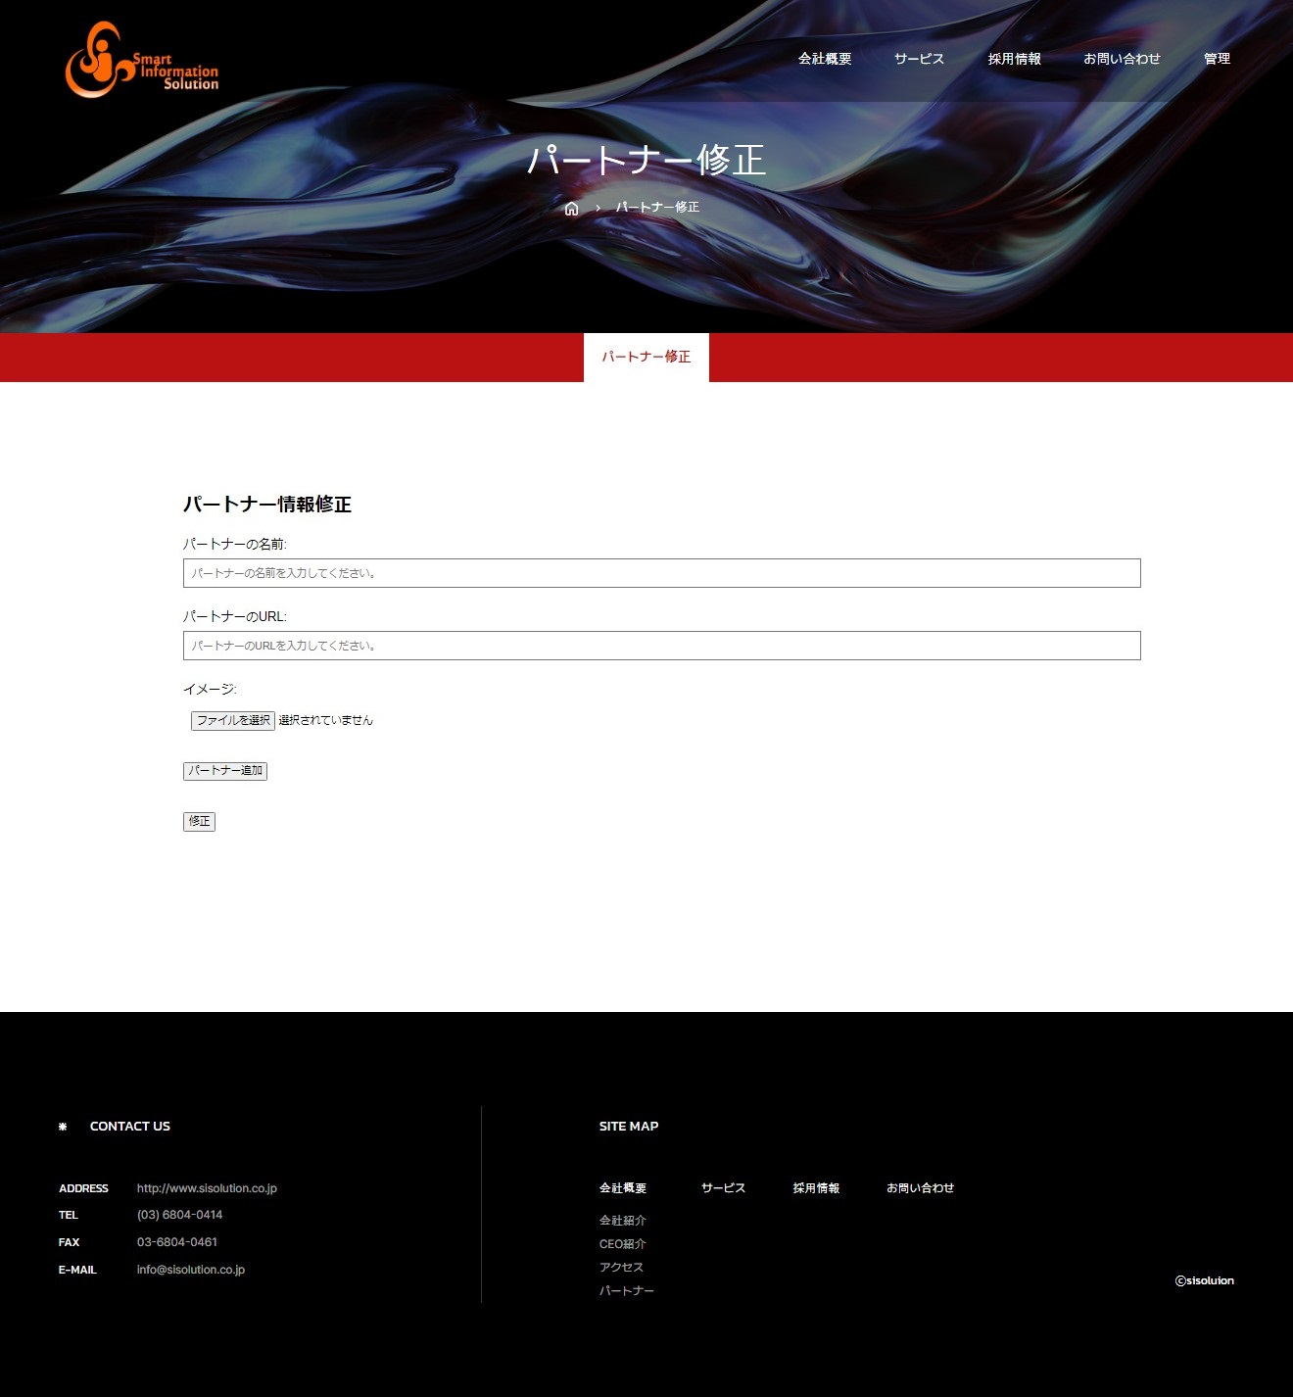 | 遷移された場所 | 画面紹介 | 操作
 | 管理 | この画面はパートナー紹介を修正する画面です。 | パートナーの追加、削除することができます。
SC_002_会社概要_共通画面

1

2
3
4
5
6
7
8
削除
9
10

SC_000_共通画面.xlsx

